Datos 1
 |  |  |  |  | Actualizado al: | 2026-02-26
CALCULO HIDROLOGICO: Mejora Carretera Guadalmar; 535.2

 |  | A.1
Sub-cuenca | Area vertiente | superficie parcela (m2) | Superficie pavimentada (m2) |  | Superficie Zona verde (m2)
 |  |  | Interior Parcelas: 60% Superficie pavimentada (m2) | Viales/ST : 100% Superficie pavimentada (m2) | Interior Parcelas: 40% Superficie restante (m2) | Z.V: 100% Superficie Ajardinadas (m2)
 |  |  | - | - | - | 0
 |  |  | 0 | - | 0 | - |  |  | Expresión en el anejo (word)
 | SUBCUENCA A | 7,441 | - | 6,990 | - | 451 |  |  | Poi = (1 x 0,939) + (14 x 0,061) = |  | 1.788 | 1.793
 | Subtotal |  | 0 | 6,990 | 0 | 451 | ΣÁrea | Po | Po (comprobación)
 | Total |  | 6990.00 m2 |  | 451.00 m2 |  | 7441.00 m2 | 1.7879317296 | 1.7879317296 | 1.79 | G.6
 |  |  | 93.94% |  | 6.06% |  | 100.00%
 |  |  | 0.939 |  | 0.061 |  | 100.00%
 |  |  | x1 | G.4 | x14 | G.5 |  |  |  |  | 14,395.11
 |  |  | GRUPO DE SUELO: C |  | GRUPO DE SUELO: C |  |  |  |  | Subcuenca Viales: | 7441.00 m2
 |  |  | Redes viarias, ferroviarias y terrenos asociados |  | Zonas verdes urbanas |  |  |  |  | arbolado izquierdo 1
 |  |  |  |  |  |  |  |  |  | arbolado derecho 1
 |  |  |  |  | (T=25) βDT | 1.925 |  |  |  | arbolado derecho 2
 |  |  |  |  | Po | 1.788 |  |  |  | arbolado derecho 3
 |  |  |  |  | Po' | 3.442 |  |  |  | arbolado sur-n
 |  |  |  |  |  |  |  |  |  | arbolado sur-s
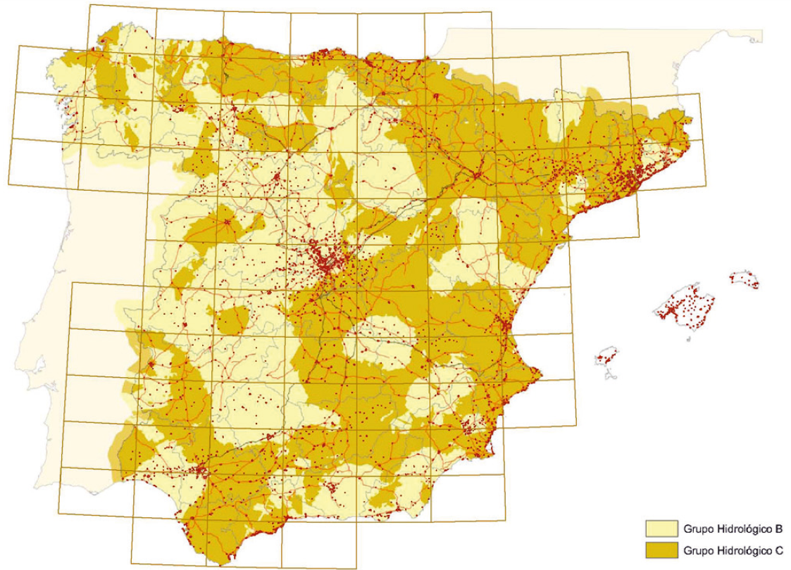
 |  |  |  |  |  |  |  |  |  | Superficie pavimentada (m2) | 6990.00 m2
 |  |  |  |  |  |  |  |  |  | Superficie Ajardinada (m2) | 451.00 m2

 |  |  |  |  |  | GRUPO DE SUELO:
 |  |  |  |  |  | C | G.1

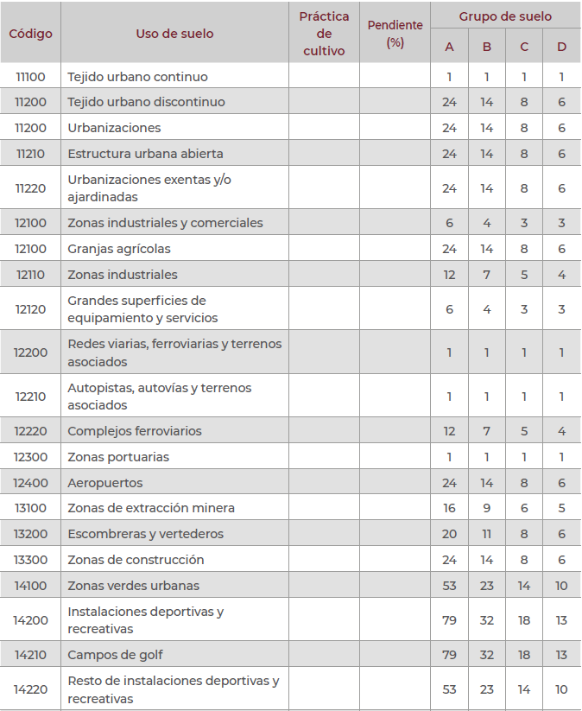
Código | Uso de suelo | Grupo de suelo A | Grupo de suelo B | Grupo de suelo C | Grupo de suelo D
11100 | Tejido urbano continuo | 1 | 1 | 1 | 1
11200 | Tejido urbano discontinuo | 24 | 14 | 8 | 6
11200 | Urbanizaciones | 24 | 14 | 8 | 6
11210 | Estructura urbana abierta | 24 | 14 | 8 | 6
11220 | Urbanizaciones exentas y/o ajardinadas | 24 | 14 | 8 | 6
12100 | Zonas industriales y comerciales | 6 | 4 | 3 | 3
12100 | Granjas agrícolas | 24 | 14 | 8 | 6
12110 | Zonas industriales | 12 | 7 | 5 | 4
12120 | Grandes superficies de equipamiento y servicios | 6 | 4 | 3 | 3
12200 | Redes viarias, ferroviarias y terrenos asociados | 1 | 1 | 1 | 1 | 1 | G.2
12210 | Autopistas, autovías y terrenos asociados | 1 | 1 | 1 | 1
12220 | Complejos ferroviarios | 12 | 7 | 5 | 4
12300 | Zonas portuarias | 1 | 1 | 1 | 1
12400 | Aeropuertos | 24 | 14 | 8 | 6
13100 | Zonas de extracción minera | 16 | 9 | 6 | 5
13200 | Escombreras y vertederos | 20 | 11 | 8 | 6
13300 | Zonas de construcción | 24 | 14 | 8 | 6
14100 | Zonas verdes urbanas | 53 | 23 | 14 | 10 | 14 | G.3
14200 | Instalaciones deportivas y recreativas | 79 | 32 | 18 | 13
14210 | Campos de golf | 79 | 32 | 18 | 13
14220 | Resto de instalaciones deportivas y recreativas | 53 | 23 | 14 | 10

Datos 2
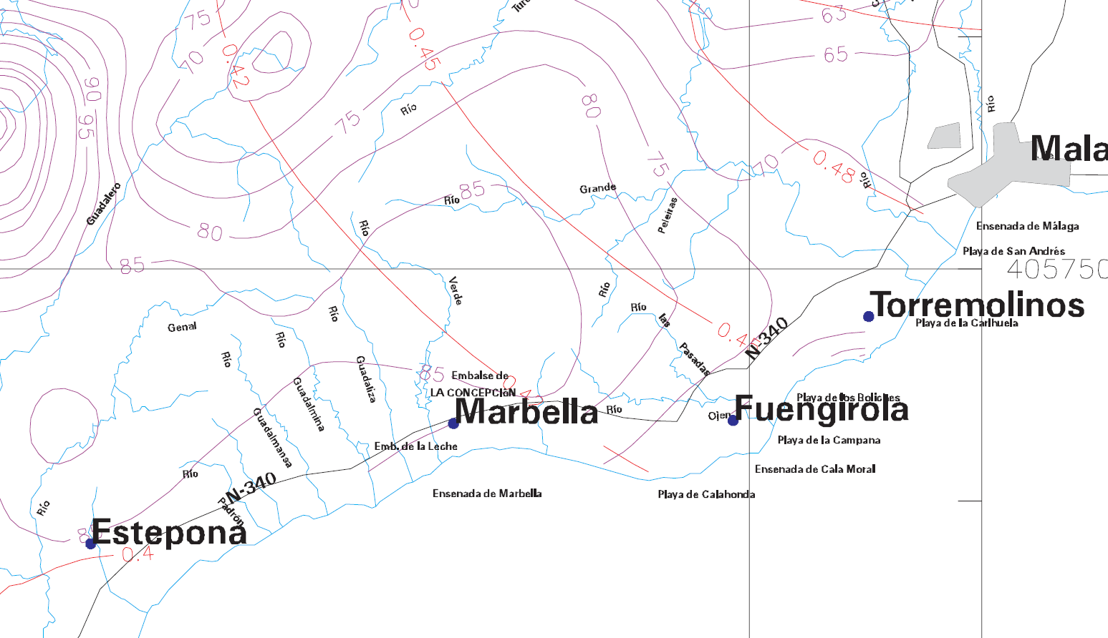
 |  |  |  |  |  |  |  |  |  |  |  |  |  |  |  |  |  | Actualizado al: | 2026-02-26
 | CALCULO HIDROLOGICO: Mejora Carretera Guadalmar; 535.2

 |  | PERIODO DE RETORNO EN AÑOS (T)
 | Cv | 2 | 5 | 10 | 25 | 50 | 100 | 200 | 500 |  |  |  |  |  |  |  |  |  |  | P: maxima precipitación diaria anual | D.1
 | 0.3 | 0.935 | 1.194 | 1.377 | 1.625 | 1.823 | 2.022 | 2.251 | 2.541 |  |  |  |  |  |  |  |  |  |  | 68
 | 0.31 | 0.932 | 1.198 | 1.385 | 1.64 | 1.854 | 2.068 | 2.296 | 2.602
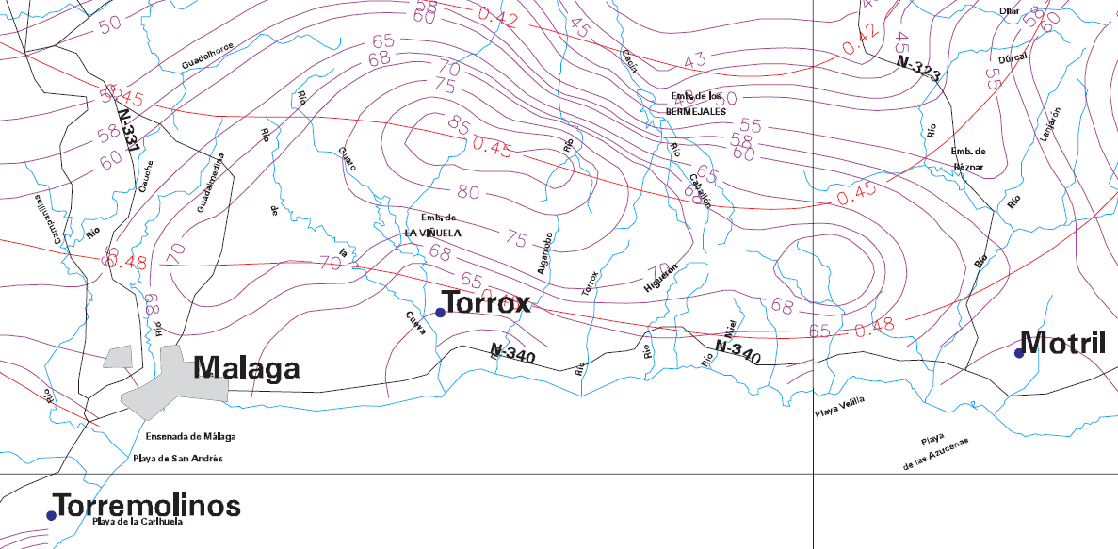
 | 0.32 | 0.929 | 1.202 | 1.4 | 1.671 | 1.884 | 2.098 | 2.342 | 2.663
 | 0.33 | 0.927 | 1.209 | 1.415 | 1.686 | 1.915 | 2.144 | 2.388 | 2.724
 | 0.34 | 0.924 | 1.213 | 1.423 | 1.717 | 1.93 | 2.174 | 2.434 | 2.785
 | 0.35 | 0.921 | 1.217 | 1.438 | 1.732 | 1.961 | 2.22 | 2.48 | 2.831
 | 0.36 | 0.919 | 1.225 | 1.446 | 1.747 | 1.991 | 2.251 | 2.525 | 2.892
 | 0.37 | 0.917 | 1.232 | 1.461 | 1.778 | 2.022 | 2.281 | 2.571 | 2.953
 | 0.38 | 0.914 | 1.24 | 1.469 | 1.793 | 2.052 | 2.327 | 2.617 | 3.014
 | 0.39 | 0.912 | 1.243 | 1.484 | 1.808 | 2.083 | 2.357 | 2.663 | 3.067
 | 0.4 | 0.909 | 1.247 | 1.492 | 1.839 | 2.113 | 2.403 | 2.708 | 3.128
 | 0.41 | 0.906 | 1.255 | 1.507 | 1.854 | 2.144 | 2.434 | 2.754 | 3.189
 | 0.42 | 0.904 | 1.259 | 1.514 | 1.884 | 2.174 | 2.48 | 2.8 | 3.25
 | 0.43 | 0.901 | 1.263 | 1.534 | 1.9 | 2.205 | 2.51 | 2.846 | 3.311
 | 0.44 | 0.898 | 1.27 | 1.541 | 1.915 | 2.22 | 2.556 | 2.892 | 3.372
 | 0.45 | 0.896 | 1.274 | 1.549 | 1.945 | 2.251 | 2.586 | 2.937 | 3.433
 | 0.46 | 0.894 | 1.278 | 1.564 | 1.961 | 2.281 | 2.632 | 2.983 | 3.494
 | 0.47 | 0.892 | 1.286 | 1.579 | 1.991 | 2.312 | 2.663 | 3.044 | 3.555
D.2 | 0.48 | 0.89 | 1.289 | 1.595 | 2.007 | 2.342 | 2.708 | 3.098 | 3.616
 | 0.49 | 0.887 | 1.293 | 1.603 | 2.022 | 2.373 | 2.739 | 3.128 | 3.677
 | 0.5 | 0.885 | 1.297 | 1.61 | 2.052 | 2.403 | 2.785 | 3.189 | 3.738
 | 0.51 | 0.883 | 1.301 | 1.625 | 2.068 | 2.434 | 2.815 | 3.22 | 3.799
 | 0.52 | 0.881 | 1.308 | 1.64 | 2.098 | 2.464 | 2.861 | 3.281 | 3.86

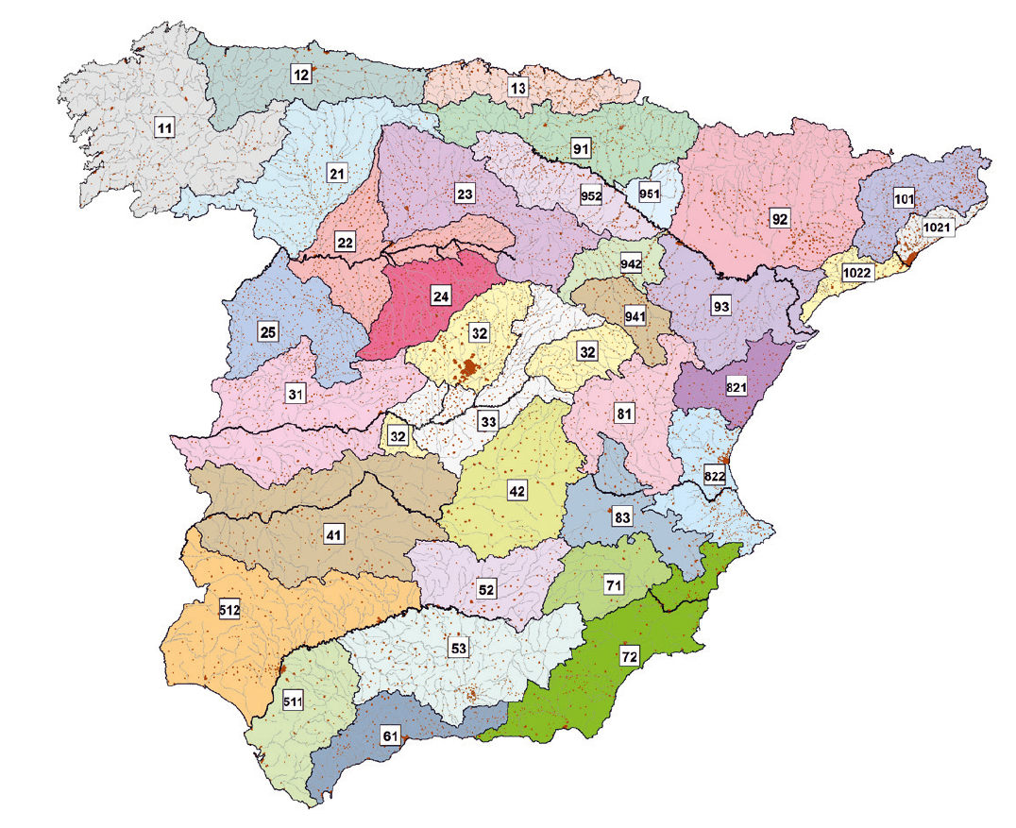
 |  |  |  |  |  |  |  |  |  |  | G.8.1 | G.8.2 |  |  |  |  | G.8.3
 |  |  |  |  |  |  |  |  |  | Región | Valor medio βm | Δ50% | Δ67% | Δ90% | T=2 | T=5 | T=25 | T=100 | T=500
 |  |  |  |  |  |  |  |  |  | 11 | 0.9 | 0.2 | 0.3 | 0.5 | 0.8 | 0.9 | 1.13 | 1.34 | 1.59
 |  |  |  |  |  |  |  |  |  | 12 | 0.95 | 0.2 | 0.25 | 0.45 | 0.75 | 0.9 | 1.14 | 1.33 | 1.56
 |  |  |  |  |  |  |  |  |  | 13 | 0.6 | 0.15 | 0.25 | 0.4 | 0.74 | 0.9 | 1.15 | 1.34 | 1.55
 |  |  |  |  |  |  |  |  |  | 21 | 1.2 | 0.2 | 0.35 | 0.55 | 0.74 | 0.88 | 1.18 | 1.47 | 1.9
 |  |  |  |  |  |  |  |  |  | 22 | 1.5 | 0.15 | 0.2 | 0.35 | 0.74 | 0.9 | 1.12 | 1.27 | 1.37
 |  |  |  |  |  |  |  |  |  | 23 | 0.7 | 0.2 | 0.35 | 0.55 | 0.77 | 0.89 | 1.15 | 1.44 | 1.82
 |  |  |  |  |  |  |  |  |  | 24 | 1.1 | 0.15 | 0.2 | 0.35 | 0.76 | 0.9 | 1.14 | 1.36 | 1.63
 |  |  |  |  |  |  |  |  |  | 25 | 0.6 | 0.15 | 0.2 | 0.35 | 0.82 | 0.92 | 1.12 | 1.29 | 1.48
 |  |  |  |  |  |  |  |  |  | 31 | 0.9 | 0.2 | 0.3 | 0.5 | 0.87 | 0.93 | 1.1 | 1.26 | 1.45
 |  |  |  |  |  |  |  |  |  | 32 | 1 | 0.2 | 0.3 | 0.5 | 0.82 | 0.91 | 1.12 | 1.31 | 1.54
 |  |  |  |  |  |  |  |  |  | 33 | 2.15 | 0.25 | 0.4 | 0.65 | 0.7 | 0.88 | 1.15 | 1.38 | 1.62
 |  |  |  |  |  |  |  |  |  | 41 | 1.2 | 0.2 | 0.25 | 0.45 | 0.91 | 0.96 | 1 | 1 | 1
 |  |  |  |  |  |  |  |  |  | 42 | 2.25 | 0.2 | 0.35 | 0.55 | 0.67 | 0.86 | 1.18 | 1.46 | 1.78
 |  |  |  |  |  |  |  |  |  | 511 | 2.15 | 0.1 | 0.15 | 0.2 | 0.81 | 0.91 | 1.12 | 1.3 | 1.5
 |  |  |  |  |  |  |  |  |  | 512 | 0.7 | 0.2 | 0.3 | 0.5 | 1 | 1 | 1 | 1 | 1
 |  |  |  |  |  |  |  |  |  | 52 | 0.95 | 0.2 | 0.25 | 0.45 | 0.89 | 0.94 | 1.09 | 1.22 | 1.36
 |  |  |  |  |  |  |  |  |  | 53 | 2.1 | 0.25 | 0.35 | 0.6 | 0.68 | 0.87 | 1.16 | 1.38 | 1.56
 |  |  |  |  |  |  |  |  |  | 61 | 2 | 0.25 | 0.35 | 0.6 | 0.77 | 0.91 | 1.1 | 1.18 | 1.17
 |  |  |  |  |  |  |  |  |  | 71 | 1.2 | 0.15 | 0.2 | 0.35 | 0.82 | 0.94 | 1 | 1 | 1
 |  |  |  |  |  |  |  |  |  | 72 | 2.1 | 0.3 | 0.45 | 0.7 | 0.67 | 0.86 | 1 | - | -
 |  |  |  |  |  |  |  |  |  | 81 | 1.3 | 0.25 | 0.35 | 0.6 | 0.76 | 0.9 | 1.14 | 1.34 | 1.58
 |  |  |  |  |  |  |  |  |  | 821 | 1.3 | 0.35 | 0.5 | 0.85 | 0.82 | 0.91 | 1.07 | - | -
 |  |  |  |  |  |  |  |  |  | 822 | 2.4 | 0.25 | 0.35 | 0.6 | 0.7 | 0.86 | 1.16 | - | -
 |  |  |  |  |  |  |  |  |  | 83 | 2.3 | 0.15 | 0.25 | 0.4 | 0.63 | 0.85 | 1.21 | 1.51 | 1.85
 |  |  |  |  |  |  |  |  |  | 91 | 0.85 | 0.15 | 0.25 | 0.4 | 0.72 | 0.88 | 1.19 | 1.52 | 1.95
 |  |  | G.8 |  |  |  |  |  |  | 92 | 1.45 | 0.3 | 0.4 | 0.7 | 0.82 | 0.94 | 1 | 1 | 1
 |  |  |  |  |  |  |  |  |  | 93 | 1.7 | 0.2 | 0.25 | 0.45 | 0.77 | 0.92 | 1 | 1 | 1

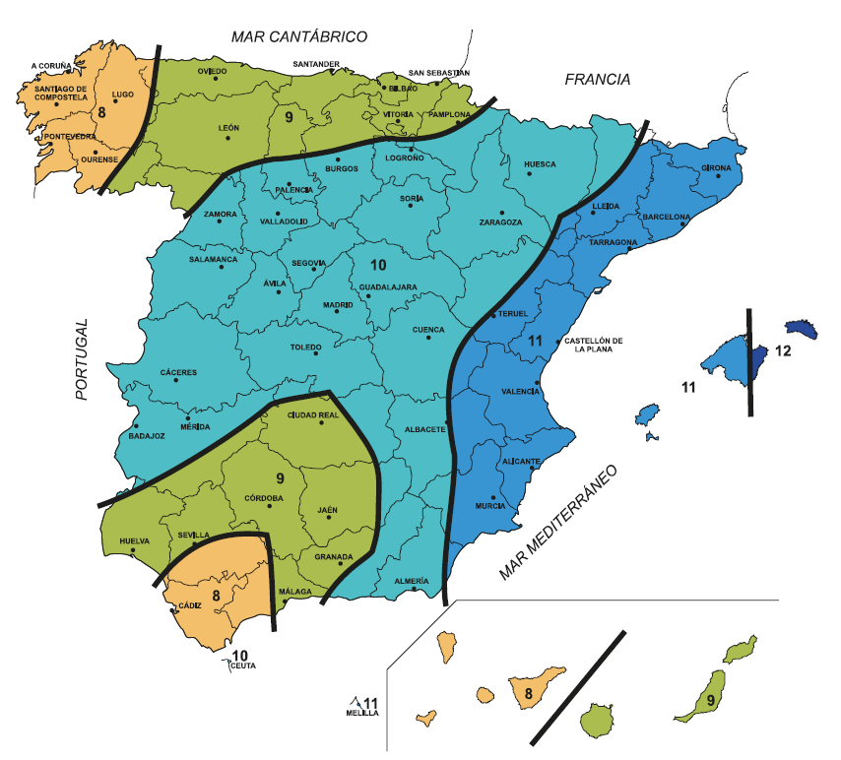

 |  |  |  |  |  |  |  |  |  | (I1/Id):valor por tablas |  | C.1
 |  |  |  |  |  |  |  |  |  | 9

SITUACIÓN
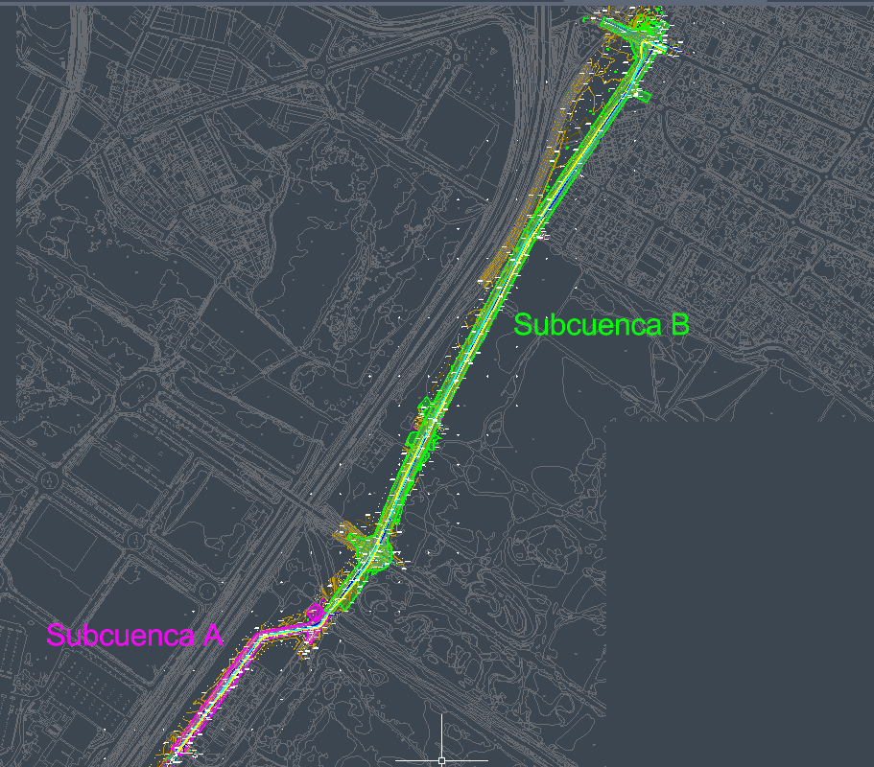
CALCULO HIDROLOGICO: Mejora Carretera Guadalmar; 535.2 | SITUACIÓN

